CollectiveAccess
Image | Object | Description | Date
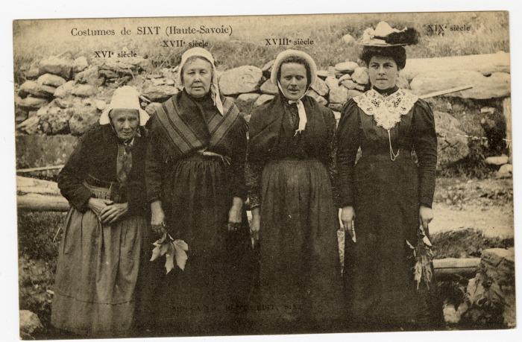 | Costumes de Sixt à travers les siècles (XVIe au XIXe) (56-052) | Costumes de Sixt à travers les siècles (XVIe au XIXe) Cette photographie de Pierre au Merle est construite de toute pièce, toutes les pièces de costumes représentées existaient à cette date. L'une des seule différence marquante est la coiffe reflétant la chronologie.

